Arkusz1
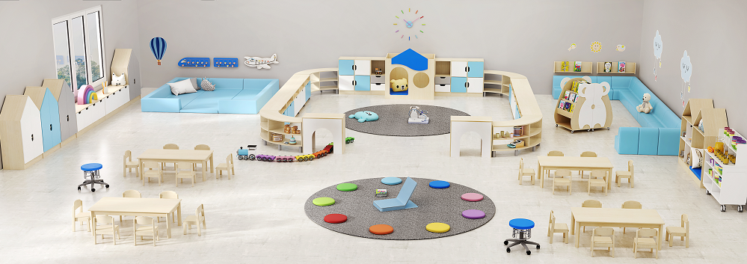 Sala niebieska
Foto | Produkt | nr art. | ilość | cena j. | suma
 | Tunel korpus: klon, przód: biały, wymiary: 78 cm x 70,5 cm x 40 cm | 375533 | 2 | 319 | 638
 | Stół prostokątny klon, wymiary: blat 120 x 80 cm, wys. 40 cm | 53066 | 4 | 569 | 2276
 | Krzesło drewniane bukowe roz. 0 - 21 cm Wymiary: wys. siedziska 21 cm Rozmiary siedziska: szer. 260 mm x gł 250 mm Wzrost dziecka: 80 cm - 95 cm | 953068 | 24 | 169 | 4056
 | Szafka "Ryneczek" 3, 78,6 x 40 x 54 cm | 349661 | 6 | 599 | 3594
 | Szafka "Ryneczek" 2, wymiary: 80 x 40 x 54 cm | 349662 | 4 | 569 | 2276
 | Nóżki do szafek Ryneczek 4 szt., wys. 60/ 60,5 | 349666 | 6 | 89.9 | 539.4
 | Nóżki do szafek Ryneczek 6 szt., wys. 60/ 60,5 | 349666 | 4 | 129 | 516
 | Domek z materacem, korpus: klon, materac i daszek niebieski, Wymiary: 120 x 100 x 84 cm. | 375520 | 1 | 1219 | 1219
 | Szafka szeroka, zamknięta, 4 x drzwiczki, korpus klon, szer. 78,2 cm; wys. 90 cm; gł. 40 cm. | 116340 | 2 | 979 | 1958
 | Szafka wąska wys. 90 cm, 2 x szuflady, wymiary: szerokość: 40 cm; wysokość: 90 cm; gębokość: 40 cm kolor korpusu: do wyboru (klon lub buk) kolor frontów: do wyboru | 115838 | 2 | 979 | 1958
 | Mobilny bufet, szer. 110 x 96,8 x 50 cm. Wys. dolnej części 65 cm, wys. nadstawki 31,8 cm. Kolor biały. | 208676 | 1 | 1149 | 1149
 | Krzesło podłogowe niebieskie, Wymiary: szer. 40 x gł. 38 cm, wys. oparcia 46 cm. | 68477 | 1 | 329 | 329
 | Wykładzina Tretford śr. 2 m, kolor szare aluminium T555 | 848355 | 2 | 1839 | 3678
 | BIOSWING ® Stołek dla wychowawców , siedzisko niebieskie, Wymiary: powierzchnia siedziska – średnica 36 cm, wysokość siedziska min. 34 cm | 92800 | 2 | 1790 | 3580
 | Biblioteczka ścienna Nie zajmuje dużo miejsca, a pomieści wiele książek, które dzięki przezroczystym półkom (pleksiglas 4mm), będą dobrze wyeksponowane zachęcając najmłodszych do lektury. Wymiary: szer. 93 cm x wys. 35 cm x gł. 10,5 cm | 208677 | 2 | 239 | 478
 | Biblioteczka "Myszka" Materiał: korpus - płyta laminowana 18 mm, aplikacja płyta MDF 12 mm. Wymiary (połowa): 67 cm x 105 cm x 47 cm Kolor korpusu: klon | 376062 | 1 | 1259 | 1259
 | Sofa żłobkowa narożna, Wymiary: szer. 64,1 x wys. 51,7 x gł. 64,1 cm. Wys. siedziska 26 cm. | 24667 | 2 | 979 | 1958
 | Fotel żłobkowy 1-os., Wymiary: szer. 35 x wys. 51,7 x gł. 50,4 cm., Kolor: niebieska woda | 24450 | 3 | 339 | 1017
 | Sofa żłobkowa 2-osobowa, Wymiary: szer. 70 x wys. 51,7 x gł. 50,4 cm. Wys. siedziska 26 cm. | 24665 | 4 | 529 | 2116
 | Szafka Domek niski | 351631 | 4 | 989 | 3956
 | Niska szafka z 4 szufladami, wymiary: szerokość: szer. x gł. x wys. 154,6 x 42 x 51 cm kolor korpusu: do wyboru (klon lub buk) kolor frontów: do wyboru | 371407 | 2 | 869 | 1738
 | Materac Kwadrat z oparciem narożny, Wymiary: 90 x 90 cm Grubość materaca: 6 cm Wysokość oparcia: 31 cm Materiał obiciowy: skóra ekologiczna | 208636 | 4 | 549 | 2196
 | Materac Prostokąt z oparciem, Wymiary: 180 x 90 cm Grubość materaca: 6 cm Wysokość oparcia: 31 cm Materiał obiciowy: skóra ekologiczna | 208639 | 1 | 639 | 639
 | Domek do zabawy Materiał: płyta wiórowa laminowana 18 mm Kolor: do wyboru klon lub buk (korpus), biały tył. Wymiary: szer. 78 cm x wys. 129 cm x gł. 40 cm | 376079 | 1 | 649 | 649
 | Domek siedzisko Materiał: płyta wiórowa laminowana 18 mm, piankowe pokrycie ze sztucznej skóry. Kolor: do wyboru klon lub buk (korpus), biały tył. 5 kolorów materaca do wybór (żółty, pomarańczowy, czerwony, zielony, niebieski). Wymiary: dł. 78 x gł. 40 x wys. 129 cm. | 376068 | 1 | 689 | 689
 |  |  |  | SUMA | 44461.4
HABA Sp. z o.o. |  | E-mail: bok@habapolska.pl
ul. Krakowska 141-155 |  | Tel. 071 / 395 38 11
50-428 Wrocław |  | https://haba-pro.pl/

